Lösning
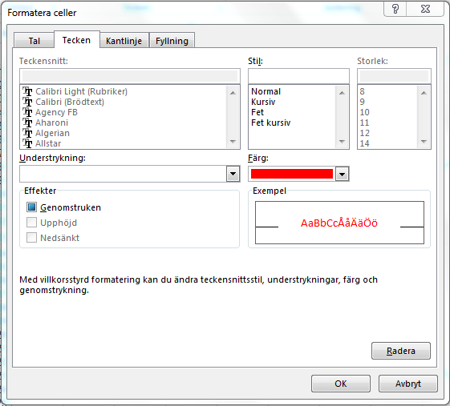
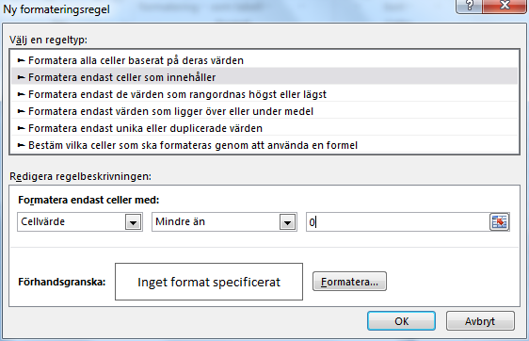
 | Jan | Feb | Mars | April | Maj | Juni
Intäkter | 55000 | 59500 | 45800 | 63000 | 58000 | 67500
Kostnader | 48500 | 53500 | 49000 | 58000 | 59500 | 57600
Resultat | 6500 | 6000 | -3200 | 5000 | -1500 | 9900

Skapa en villkorsstyrd formatering för cell B5 så att värdet rödfärgas om resultatet är negativt.
Du kan laborera med intäkter och kostnader för att se vad som händer.
Försök sedan formatera även cellerna C5-G5 på motsvarande sätt på något enkelt sätt.

1. | Markera B5
2. | Startfliken - Villkorsstyrd formatering
3. | Ny regel…
4. | Formatera endast celler som innehåller
5. | Ange Cellvärde - Mindre än - skriv 0 i högra rutan
6. | Klicka på Formatera
7. | Välj fliken Tecken och klicka fram röd färg för tecken
8. | Klicka OK
9. | Använd formatpenseln (Hämta format) för att kopiera villkorsformatet
 | till cellerna C5-G5

